Sheet1
气阀自动生产线项目、座椅通风加热项目工装工具采购明细表-20210817

序号 | 零部件名称 | 品牌型号/图号 | 单位 | 数量 | 技术要求 | 临采推荐供应商 | 单价（供参考） | 备注 | 预算编码
1 | 重型方钢台虎钳 | 世达 SATA 70843 | 台 | 1 | 6寸 | https://item.jd.com/6099263.html | ¥1,000.00 |  | 项目：自动化产线—气阀（VDC阀）-ZY2142 | 1000
2 | 羊角锤 | 得力(deli) 纤维柄羊角锤 | 个 | 1 | 纤维柄 0.75Kg | https://item.jd.com/100002692276.html#crumb-wrap | ¥50.00 |  |  | 50
3 | 定位冲 | 尼创 3mm | 个 | 1 | 凿点直径 3mm | https://item.jd.com/10028922108474.html#crumb-wrap | ¥15.00 |  |  | 15
4 | 直柄麻花钻头 | 博世（BOSCH） 13件套 | 套 | 1 | 1.5mm、2mm、2.5mm、3mm、3.2mm、3.5mm、4mm、4.5mm、4.8mm、5mm、5.5mm、6mm、6.5mm各1只 | https://item.jd.com/203466.html | ¥50.00 |  |  | 50
5 | 直柄麻花钻头 | 佰瑞特 4.2mm，镀钛 | 个 | 2 | 4.2mm，镀钛 | https://item.jd.com/12533974374.html#crumb-wrap | ¥5.00 |  |  | 10
6 | M5丝锥 | 百事通（PRESTO） 直槽 M5.0X0.8 | 套 | 1 | 直槽 M5.0X0.8 | https://item.jd.com/7780768.html#crumb-wrap | ¥35.00 |  |  | 35
7 | M6丝锥 | 百事通（PRESTO） 直槽 M6.0X1.0 | 套 | 1 | 直槽 M6.0X0.8 | https://item.jd.com/7780770.html#crumb-wrap | ¥35.00 |  | 项目：自动化产线—气阀（VDC阀）-ZY2142 | 35
8 | 什锦锉（多功能修整锉刀）十件套 | 世达（SATA） 03803 | 套 | 1 | 5X180MM 十件套 | https://item.jd.com/7510278.html#crumb-wrap | ¥50.00 |  |  | 50
9 | 钢锉刀三件套 | 麦思德(MASTERPROOF) | 套 | 1 | 圆锉、半圆锉、平锉各1个 | https://item.jd.com/100012769480.html#crumb-wrap | ¥50.00 |  |  | 50
10 | 螺丝刀套装45件 | 锐能RAYENR S2升级款 NR0020 | 套 | 1 | 套装45件 | https://item.jd.com/4859309.html#crumb-wrap | ¥50.00 |  |  | 50
11 | 活口扳手 | 世达 47249 | 个 | 1 | 6英寸大开口19.2mm | https://item.jd.com/71848198474.html#crumb-wrap | ¥30.00 |  |  | 30
12 | 活口扳手 | 世达 47251 | 个 | 1 | 10英寸大开口28.8mm | https://item.jd.com/71848198476.html#crumb-wrap | ¥45.00 |  |  | 45
13 | 多功能内外卡簧钳 | 世达（SATA）09251 | 套 | 1 | 5件套 | https://item.jd.com/7510276.html | ¥110.00 |  |  | 110
14 | 高精度小型水平仪 | 直径30*高度10MM (黑 绿水 磁) | 个 | 1 | 直径30*高度10MM (黑 绿水 磁) | https://item.jd.com/65089506782.html#crumb-wrap | ¥80.00 |  | 项目：自动化产线—气阀（VDC阀）-ZY2142 | 80
15 | 工具箱 | 得力(deli) 21英寸 三层折叠 | 个 | 1 | 21英寸 三层折叠 | https://item.jd.com/100006871651.html#crumb-wrap | ¥100.00 |  |  | 100
16 | 零件盒分类螺丝收纳盒 | P1【加厚蓝】 【180*120*80】 | 个 | 50 | 带支架 | https://i-item.jd.com/10034474106640.html#crumb-wrap | ¥2.00 |  |  | 100
17 | 门锁扣搭 | 3寸 | 个 | 2 | 带锁锁牌 | https://item.jd.com/100014683976.html#crumb-wrap | ¥20.00 |  |  | 40
18 | 踏板开关 | 单孔直插式 | 个 | 1 | 单孔直插式 | https://item.jd.com/13569029580.html#crumb-wrap | ¥35.00 |  |  | 35
19 | 液晶屏 | 12864G-9304,12864点阵 | 个 | 10 |  | https://item.taobao.com/item.htm?spm=a230r.1.14.1.52f94d1eTIGsOK&id=604069926354&ns=1&abbucket=20#detail | ¥25.60 | 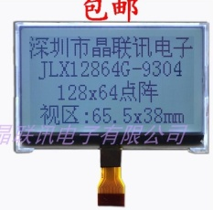 | 项目：通风加热系统； 编码 ZY2140 | 256
20 | 万用表 | 福禄克（Fluke） 万用表数字高精度蜂鸣电子万用表数 | 个 | 5 |  | https://item.jd.com/56981833986.html#crumb-wrap | ¥438.00 |  |  | 2190
21 | 编码器 | TTC 11mm绿芯 鼠标滚轮编码器解码器 | 个 | 30 |  | https://item.taobao.com/item.htm?id=26404332495&ali_refid=a3_430582_1006:1102543295:N:P36LEFZB8d8rWwDgcUVjrH2trDRs9%2Fqc:039b10ad9806ab736a7c2d7cdf183366&ali_trackid=1_039b10ad9806ab736a7c2d7cdf183366&spm=a230r.1.14.11#detail | ¥1.50 |  | 项目：通风加热系统； 编码 ZY2140 | 45
22 | 接线端子 | TB1510L(10位 15A) | 个 | 10 |  | 0 | ¥4.90 | 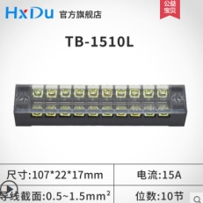 |  | 49
23 | 接线端子 | TB1506L(6位 15A) | 个 | 5 |  |  | ¥3.40 |  |  | 17
24 | 接线端子 | TB1512L(12位 15A) | 个 | 5 |  |  | ¥6.40 | 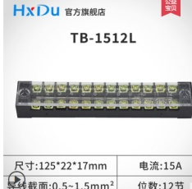 |  | 32
25 | 排线 | FPC排线 | 个 | 75 | 下单时备注：20cm-20pin- 1.25间距 反向硬排线 | https://item.taobao.com/item.htm?id=619385969823&scm=20140619.rec.2200635153577.619385969823 | ¥1.00 | 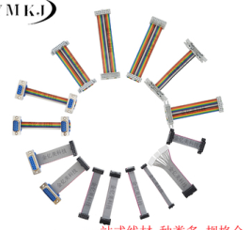 |  | 75
26 | 芯片 | SX1308 | 个 | 20 |  | https://item.taobao.com/item.htm?id=635477679827&ali_refid=a3_430582_1006:1123766856:N:MyBFTN8mNzw7RI%2FOALUwDQ%3D%3D:de99a1bdc502a4e9dab7f9d8d3e29f36&ali_trackid=1_de99a1bdc502a4e9dab7f9d8d3e29f36&spm=a230r.1.14.6#detail | ¥0.53 |  |  | 10.6
27 | 电解电容 | 330uf | 个 | 30 |  | https://item.taobao.com/item.htm?id=613906544051&ali_refid=a3_430582_1006:1104895651:N:e26jRapSL%2B18n8nYxicd1A%3D%3D:bc178d88ede638756af78d7339b9c0e1&ali_trackid=1_bc178d88ede638756af78d7339b9c0e1&spm=a230r.1.14.1#detail | ¥0.10 |  |  | 3
28 | 锂电池 | 12ah(13*98*121) | 个 | 5 |  | https://item.taobao.com/item.htm?spm=a230r.1.14.11.35512128DjGCkT&id=629587913324&ns=1&abbucket=20#detail | ¥16.00 |  | 项目：通风加热系统； 编码 ZY2140 | 80
29 | 芯片 | AT24C02C | 个 | 20 |  | https://detail.tmall.com/item.htm?id=600816285442&ali_refid=a3_430582_1006:1244170041:N:r6/v1ZbSCFP+2Ioq/vsh7Q==:7ab6d30571812192f1c22eef35717c57&ali_trackid=1_7ab6d30571812192f1c22eef35717c57&spm=a230r.1.14.3 | ¥0.90 |  |  | 18
30 | 充电器 | 3.7V/3A | 个 | 3 |  | https://item.taobao.com/item.htm?id=602479862531&spm=2015.23436601.0.0 | ¥15.00 | 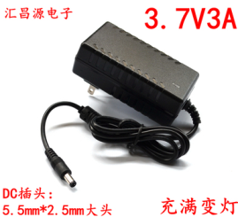 |  | 45
31 | 充电头 | 优质线材母座电源线 | 个 | 10 |  | https://item.taobao.com/item.htm?spm=a1z0d.7625083.1998302264.6.5c5f4e69XOtevZ&id=18205215819 | ¥1.00 | 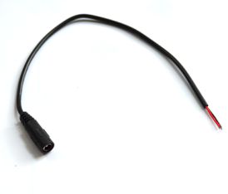 |  | 10
32 | 芯片 | CD40106 | 个 | 50 |  | https://item.taobao.com/item.htm?spm=a230r.1.14.21.5e44742cY78p90&id=525902131952&ns=1&abbucket=20#detail | ¥0.80 |  |  | 40
 |  |  |  |  |  |  |  |  |  | 0
申请人：姚明阳
要求到货日期：第21、26、27、28、30、31、32项（标红项）2021.8.27前，其余项2021.9.6前 |  |  |  |  |  |  |  |  |  | 4755.6

